Sheet1
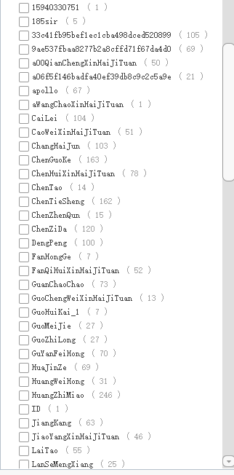
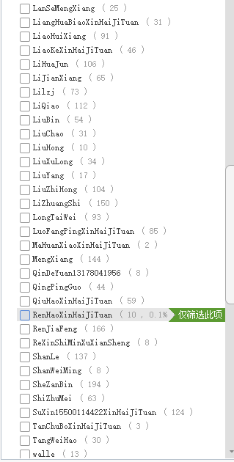
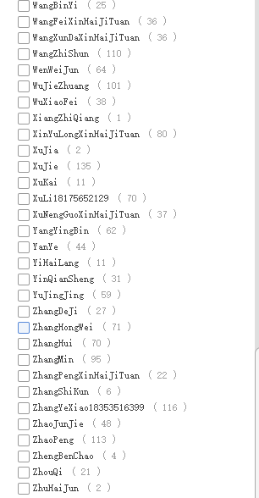
ID | 流水号 | 部门 | 定位(省/自治区/直辖市) | 定位(市) | 定位(县/区) | 定位(详细地址) | 定位(经纬度) | 网点名称 | 主要竞品 | 是否成交 | 成交量（只） | 未成交原因 | 提交人 | 提交时间 | 更新时间
...

